Accueil
Document Unique d'Evaluation des Risques

Rappels réglementaires
Selon l’article R4121-1 du code du travail, l’employeur transcrit et met à jour dans un document unique les résultats de l’évaluation des risques pour la santé et la sécurité des travailleurs à laquelle il procède à l’application de l’art. L4121-3.
Cette évaluation comporte un inventaire des risques identifiés dans chaque unité de travail de l’entreprise, y compris ceux liés aux ambiances thermiques.
D’après l’article R4121-2, la mise à jour du document unique d’évaluation des risques est réalisée :
- Au moins chaque année,
- Lors de toute décision d’aménagement important modifiant les conditions de santé et de sécurité ou les conditions de travail, au sens de l’article L4612-8,
- Lorsqu’une information supplémentaire intéressant l’évaluation des risques dans une unité de travail est recueillie.

ANNEXES - SEUILS REGLEMENTAIRES
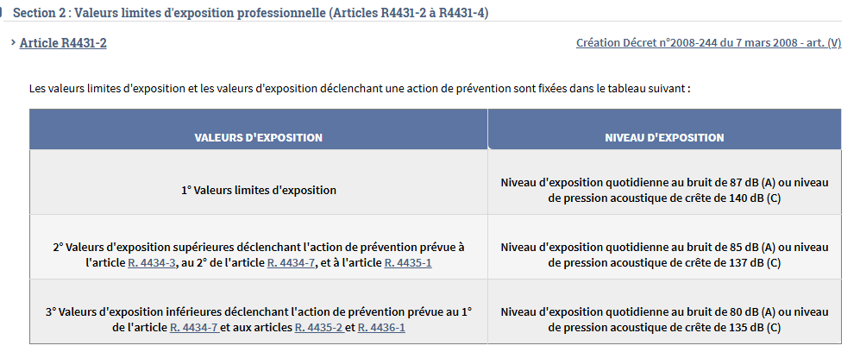

 | Conditionnement manuel --> Sauce au kilo

FAB 3

